全体仕様
１．主なシステム
画面比率 | 16：9
画面サイズ | 1920*1080

スタートシーン
ゲームシーン
ゲームクリアー
２．ゲームフロー・ゲームシーン
ゲームフロー
スタートシーン

ゲームオーバー

ボス戦
雑魚戦
ゲームシーン
 | ｎ回繰り返す
雑魚戦
ストアフェーズ

塔の階層、ｎ階分だけ繰り返す

３．コンセプト

アクション×デッキ編集

ヴァンパイアサバイバーにカードによる戦略性を追加

カード
DATカード仕様書
 | １．概要
 | 自分のデッキとなるカードを5種設定し、戦闘中はその５種からランダムに手札にひくことができる
 | 手札は敵を倒した時に出るお金というリソースを消費することで、引くことができる
 | カードは合成することができ、手札の中で「カードを育成」できる

 | ２．目的
 | カードを入れる目的としては、既存のヴァンサバライクにはない、コンセプトで目新しさを構築
 | ヴァンサバライクにある、武器や、スキルといった要素をカードという形にすることで、運以外の干渉要素を増やし、「ただ避け続けるゲーム」とならないようにする
 | 思考をしながらアクションを楽しんでもらう

 | ３．手札
 | 手札は最大４枚（仮）
 | 手札のカードを使用することで０～４に変動する
 | 手札の補充は敵を倒した際に出るお金問うリソースで行うことができるが、最大の４枚の時にはそれ以上の追加はできない
 | 手札を引くためのお金は引くごとに増えていく
Fキーで一時選択
クリックで発動
Rキーで手札を補充

QEキーで再度選択し、Eキーで合成

 | ４．デッキ編集
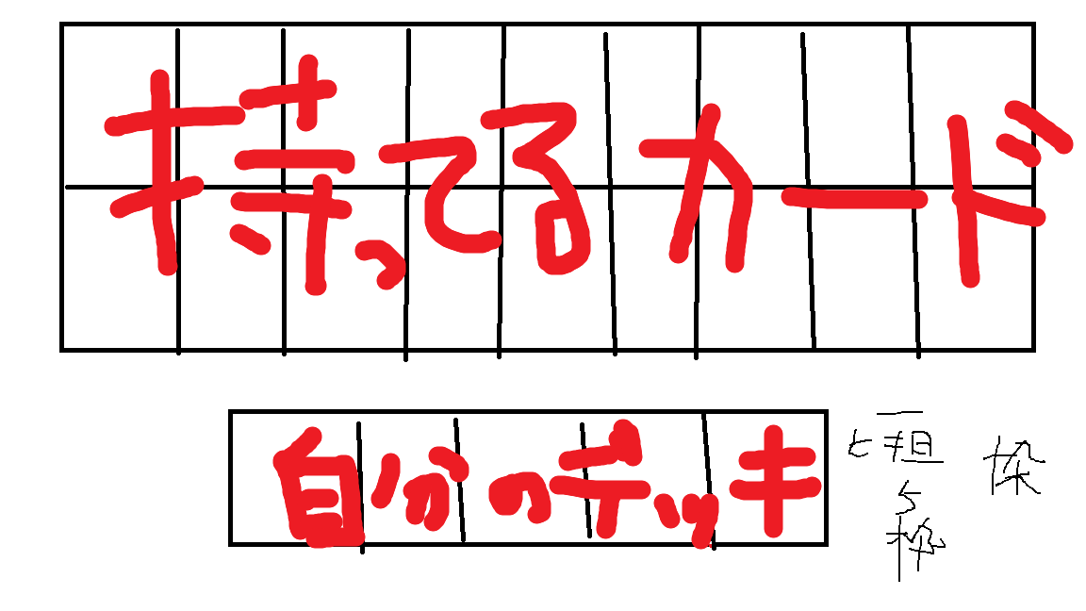
 |  | 現在プロトのため、自分のデッキを５枠にしているが、追加可能性あり

